注意事項
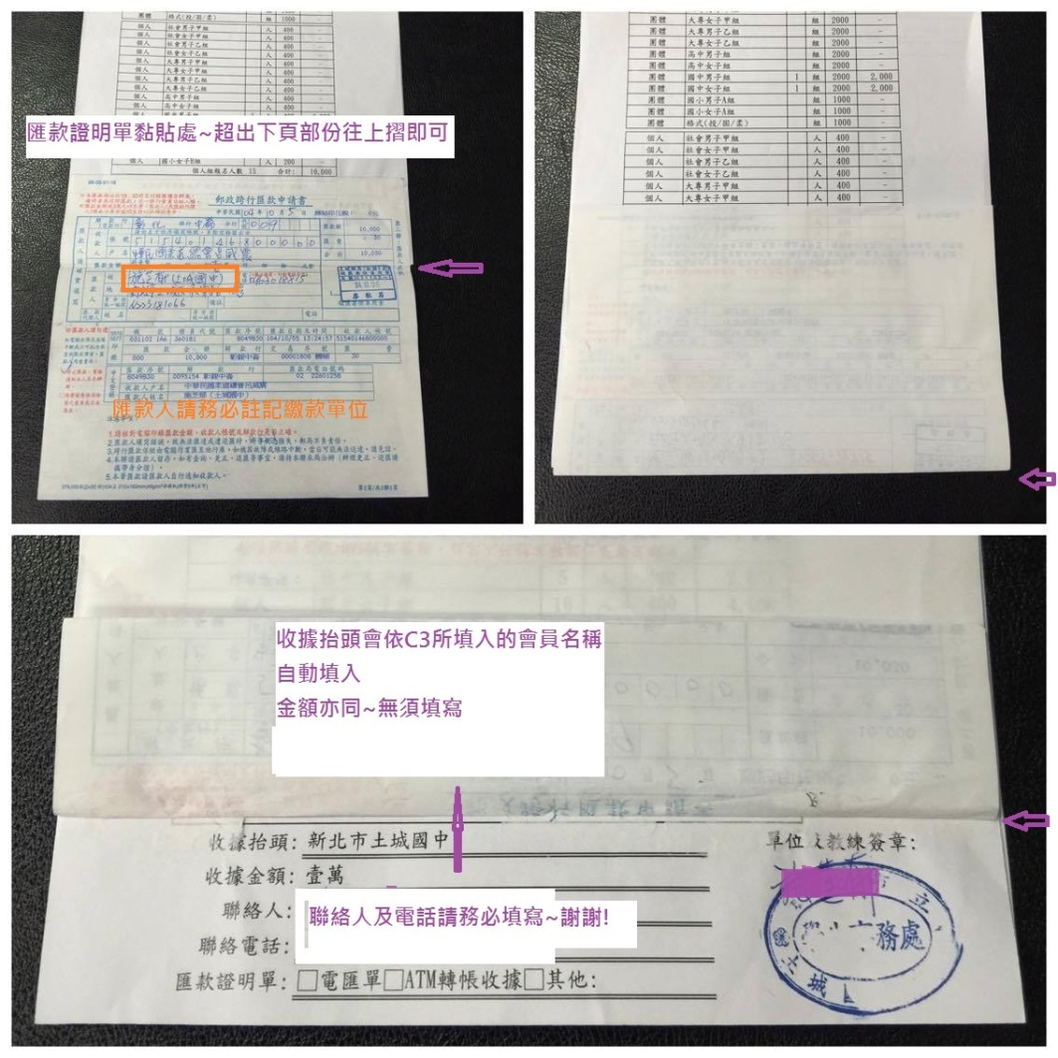
十一、報名手續： |  | 一律採用電子郵件方式報名。

A.報名總表(請連同匯款證明單一同郵寄以完成報名)
 | 1.請於報名表欄位<A報名總表>填入單位名稱全銜，俾便本會開立報名費收據。
 | 2.並填入會員編號、報名人數(D欄)、聯絡人及聯絡人電話。
 | ※請不要填入金額(G欄)--->金額會自動跳出
 | 3.如需開立不同單位或金額收據請另行註明。
 | 4.標準報名表如右-------------------------------------------->

B.職員名單(須列印郵寄)
 | 1.請於報名表欄位<B職員名單>填入領隊、管理、教練及隊長姓名。
 | 2.若須註明團體組教練或團體組隊長，請於姓名後註明組別。
 | 3.未報名之組別~請將表格列請自行刪減後再列印~謝謝!
 | ※B.職員名單與C.選手名單務必一致

C.選手名單(不須列印郵寄)
 | 1.請於報名表欄位<C選手名單>填入選手個人資料，俾便本會辦理保險事宜。
 | 2.請勿刪除/增加任何欄位，人數大於30人請往下增加列數
 | ※B.職員名單與C.選手名單務必一致

 | ※請於報名截止日前將電子檔案寄至報名專用電子信箱:tpejudo.ctja@gmail.com。
 | ※主旨請寫會員號碼及縣市單位名稱全國賽報名表。--->請勿只填寫全國賽報名表(若大家都寫同樣的主旨-會務人員收信/查信會很容易疏漏)
 |  |  | (例:台北市大同高中全國賽報名表)

 | ※電匯帳戶:中華民國柔道總會呂威震，彰化銀行/中崙分行-5154-01-468000-00。
 | ※劃撥帳戶:中華民國柔道總會呂威震，郵局帳號:50329595。
※ | ※恕不接受匯票、現金袋或現金等方式繳交報名費---------->會務人員收取現金對帳會容易疏漏

 | ※請於報名截止日(4/8)前完成報名及繳費，郵寄地址:104臺北市中山區朱崙街20號510室。(郵戳為憑)。

 | ※如有正當理由無法參賽者，所繳報名費扣除相關行政作業所需支出後退還餘款。(報名費二分之一)

 | ※請將<A報名總表>及<B.職員名單>列印(A4一張)並經單位簽名蓋章後連同匯款證明單掛號郵寄至本會，始完成報名。

